Graph ratio
Count of Type
เพศ | Total
ไม่ต้องการระบุ | 2%
ชาย | 54%
หญิง | 44%
Grand Total | 100%

เพศ | หญิง

 | Type
Values | สนใจ | บริโภค | Grand Total
Sum of อาหารญี่ปุ่น | 61% | 39% | 100%
Sum of อาหารจึน | 65% | 35% | 100%
Sum of อาหารไทย | 50% | 50% | 100%
Sum of อาหารอีสาน | 55% | 45% | 100%
Sum of อาหารสุขภาพ | 57% | 43% | 100%
Sum of บุฟเฟต์ | 66% | 34% | 100%
Sum of ชาบูชาบู | 66% | 34% | 100%
Sum of ปิ้งย่าง | 66% | 34% | 100%
Sum of เหล้าเบียร์ | 63% | 38% | 100%
Sum of เสื้อผ้าแฟชั่น | 62% | 38% | 100%
Sum of แต่งหน้า | 59% | 41% | 100%
Sum of skincare บำรุงผิว | 57% | 43% | 100%
Sum of การออกกำลังกาย | 56% | 44% | 100%
Sum of การเล่นเกมส์ | 56% | 44% | 100%
Sum of การท่องเที่ยว | 69% | 31% | 100%
Sum of การอ่านหนังสือ | 54% | 46% | 100%
Sum of การอ่านบทความ Online | 53% | 47% | 100%
Sum of การเรียน e-learning | 56% | 44% | 100%
Sum of ดู Series | 58% | 42% | 100%
Sum of ดู Youtube | 50% | 50% | 100%
Sum of ดู Netflix | 57% | 43% | 100%
Sum of Content ด้านบันเทิง | 54% | 46% | 100%
Sum of Content เกี่่ยวกับเกมส์ | 58% | 42% | 100%
Sum of ดูหนัง | 60% | 40% | 100%
Sum of Content เกี่ยวกับการ review ร้านอาหาร | 55% | 45% | 100%
Sum of Content เกี่ยวกับการท่องเที่ยว | 57% | 43% | 100%
Sum of Content เกี่ยวกับการแต่งบ้าน | 59% | 41% | 100%
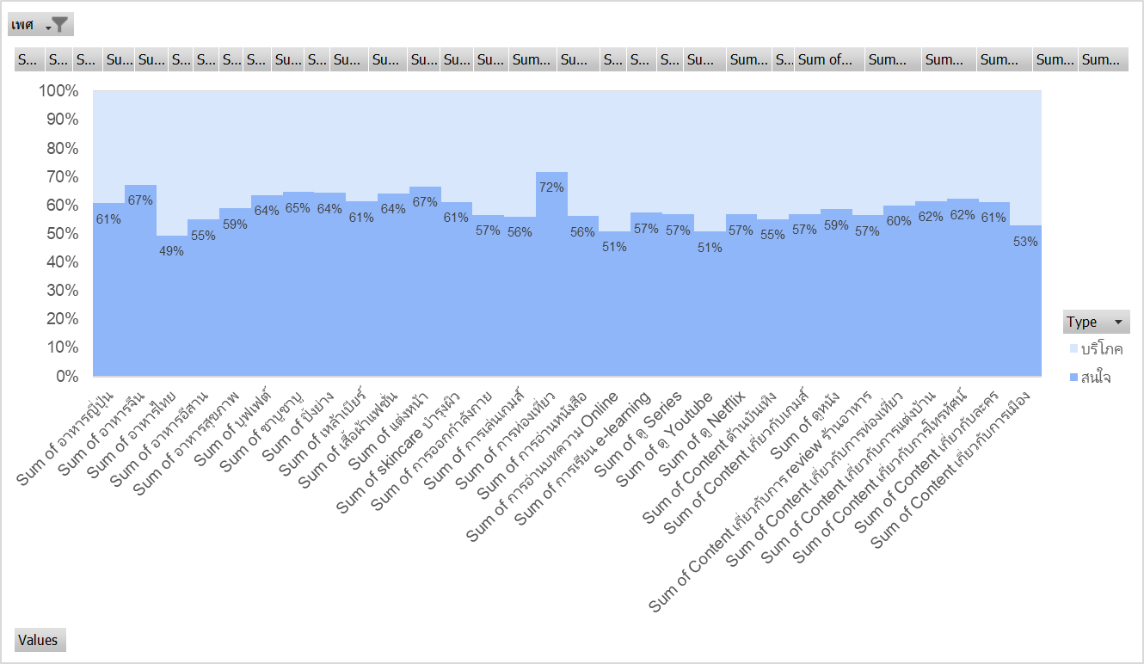
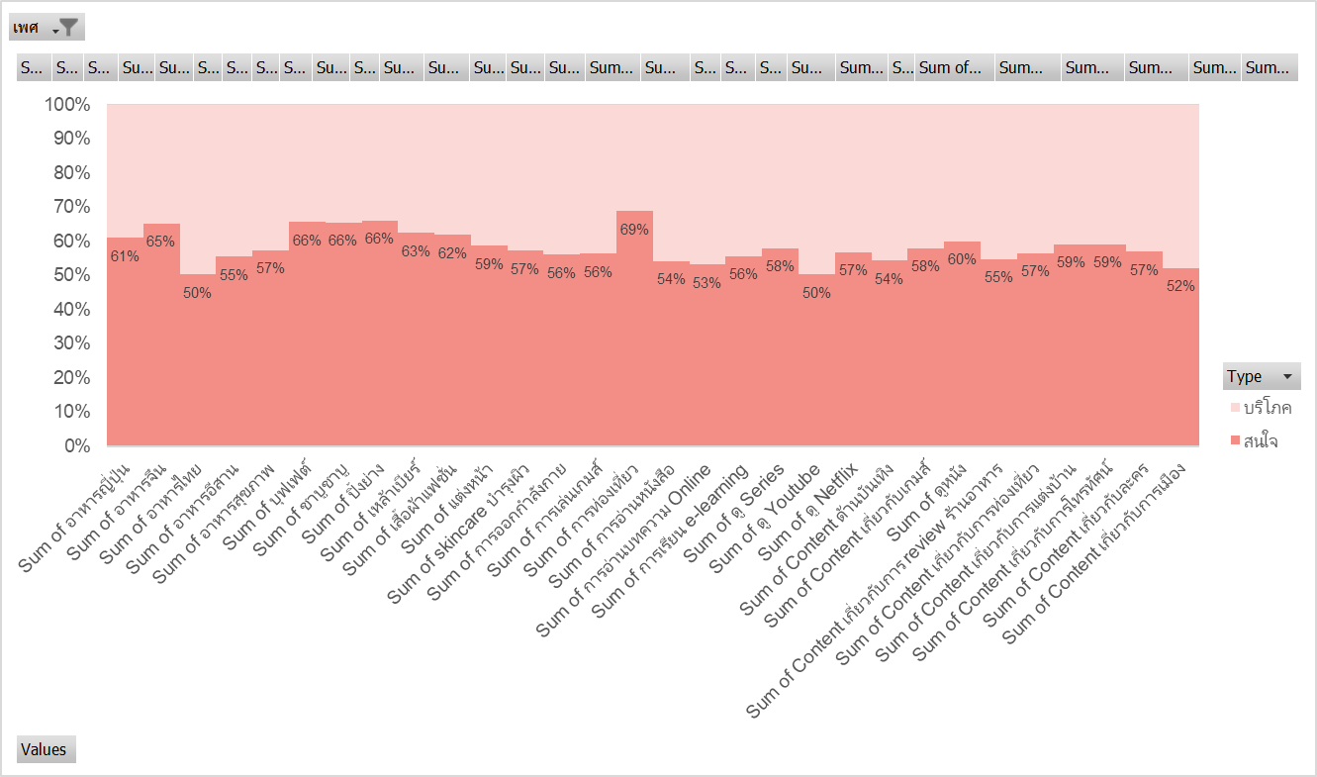
Sum of Content เกี่ยวกับการโทรทัศน์ | 59% | 41% | 100%
Sum of Content เกี่ยวกับละคร | 57% | 43% | 100%
Sum of Content เกี่ยวกับการเมือง | 52% | 48% | 100%

 | Type | เพศ
 | บริโภค |  | บริโภค Total
Values | ชาย | หญิง
Sum of อาหารญี่ปุ่น | 56% | 44% | 100%
Sum of อาหารจึน | 52% | 48% | 100%
Sum of อาหารไทย | 56% | 44% | 100%
Sum of อาหารอีสาน | 55% | 45% | 100%
Sum of อาหารสุขภาพ | 53% | 47% | 100%
Sum of บุฟเฟต์ | 57% | 43% | 100%
Sum of ชาบูชาบู | 56% | 44% | 100%
Sum of ปิ้งย่าง | 58% | 42% | 100%
Sum of เหล้าเบียร์ | 62% | 38% | 100%
Sum of เสื้อผ้าแฟชั่น | 47% | 53% | 100%
Sum of แต่งหน้า | 28% | 72% | 100%
Sum of skincare บำรุงผิว | 42% | 58% | 100%
Sum of การออกกำลังกาย | 56% | 44% | 100%
Sum of การเล่นเกมส์ | 63% | 38% | 100%
Sum of การท่องเที่ยว | 51% | 49% | 100%
Sum of การอ่านหนังสือ | 53% | 47% | 100%
Sum of การอ่านบทความ Online | 57% | 43% | 100%
Sum of การเรียน e-learning | 54% | 46% | 100%
Sum of ดู Series | 55% | 45% | 100%
Sum of ดู Youtube | 56% | 44% | 100%
Sum of ดู Netflix | 55% | 45% | 100%
Sum of Content ด้านบันเทิง | 48% | 52% | 100%
Sum of Content เกี่่ยวกับเกมส์ | 63% | 37% | 100%
Sum of ดูหนัง | 56% | 44% | 100%
Sum of Content เกี่ยวกับการ review ร้านอาหาร | 51% | 49% | 100%
Sum of Content เกี่ยวกับการท่องเที่ยว | 49% | 51% | 100%
Sum of Content เกี่ยวกับการแต่งบ้าน | 49% | 51% | 100%
Sum of Content เกี่ยวกับการโทรทัศน์ | 48% | 52% | 100%
Sum of Content เกี่ยวกับละคร | 42% | 58% | 100%
Sum of Content เกี่ยวกับการเมือง | 62% | 38% | 100%

Graph Other catagory
Age | Gender | Other Category | count | Age Range
32 | ชาย | กีฬา | 1 | 30-34
27 | หญิง | กีฬา | 1 | 30-24
26 | ชาย | สายมู | 1 | 25-29 | Row Labels | Sum of count | Sum of count | Column Labels
25 | หญิง | สัตว์เลี้ยง | 1 | 25-29 | ไม่ต้องการระบุ | 1.15% | Row Labels | ชาย | หญิง | Grand Total
27 | ชาย | การเงิน | 1 | 25-29 | ชาย | 57.47% | สื่อบันเทิง | 7% | 8% | 15.1%
28 | หญิง | Technology | 1 | 25-29 | หญิง | 41.38% | Technology | 7% | 7% | 14.0%
27 | ชาย | กีฬา | 1 | 25-29 | Grand Total | 100.00% | การเงิน | 9% | 3% | 12.8%
27 | ชาย | Technology | 1 | 25-29 |  |  | กีฬา | 10% | 1% | 11.6%
35 | ชาย | นอน | 1 | 35-39 |  |  | สัตว์เลี้ยง | 5% | 6% | 10.5%
29 | ชาย | สัตว์เลี้ยง | 1 | 25-29 |  |  | อาหาร | 2% | 3% | 5.8%
28 | หญิง | ต้นไม้ | 1 | 25-29 |  |  | รถยนต์ | 3% | 2% | 5.8%
33 | หญิง | สื่อบันเทิง | 1 | 30-34 |  |  | ธรรมะ | 2% | 2% | 4.7%
27 | ชาย | การเงิน | 1 | 25-29 |  |  | ต้นไม้ | 2% | 1% | 3.5%
27 | ชาย | สื่อบันเทิง | 1 | 25-29 |  |  | เพศตรงข้าม | 1% | 1% | 2.3%
28 | หญิง | สัตว์เลี้ยง | 1 | 25-29 |  |  | การศึกษา | 2% | 0% | 2.3%
Overall
30 | หญิง | Business | 1 | 30-34 |  |  | สายมู | 1% | 1% | 2.3%
35 | ชาย | สื่อบันเทิง | 1 | 35-39 |  |  | วาดภาพ | 0% | 1% | 1.2%
26 | หญิง | สัตว์เลี้ยง | 1 | 25-29 |  |  | ถ่ายภาพ | 1% | 0% | 1.2%
33 | ชาย | ต้นไม้ | 1 | 30-34 |  |  | ท่องเที่ยว | 1% | 0% | 1.2%
27 | ชาย | Technology | 1 | 25-29 |  |  | อสังหา | 0% | 1% | 1.2%
42 | ชาย | Technology | 1 | 40-44 |  |  | Shopping | 1% | 0% | 1.2%
29 | ชาย | สื่อบันเทิง | 1 | 25-29 |  |  | Business | 0% | 1% | 1.2%
26 | หญิง | สายมู | 1 | 25-29 |  |  | นอน | 1% | 0% | 1.2%
27 | ชาย | Technology | 1 | 25-29 |  |  | สัตว์ | 0% | 1% | 1.2%
28 | หญิง | การเงิน | 1 | 25-29 |  |  | Grand Total | 58% | 42% | 100.00%
29 | หญิง | รถยนต์ | 1 | 25-29
24 | ชาย | กีฬา | 1 | 20-24
28 | ชาย | อาหาร | 1 | 25-29
29 | ชาย | การเงิน | 1 | 25-29
25 | หญิง | สื่อบันเทิง | 1 | 25-29
27 | ชาย | สื่อบันเทิง | 1 | 25-29
29 | ชาย | กีฬา | 1 | 25-29
32 | หญิง | การเงิน | 1 | 30-34
28 | ชาย | กีฬา | 1 | 25-29
44 | ชาย | กีฬา | 1 | 40-44
31 | ชาย | สัตว์เลี้ยง | 1 | 30-34
28 | หญิง | การเงิน | 1 | 25-29
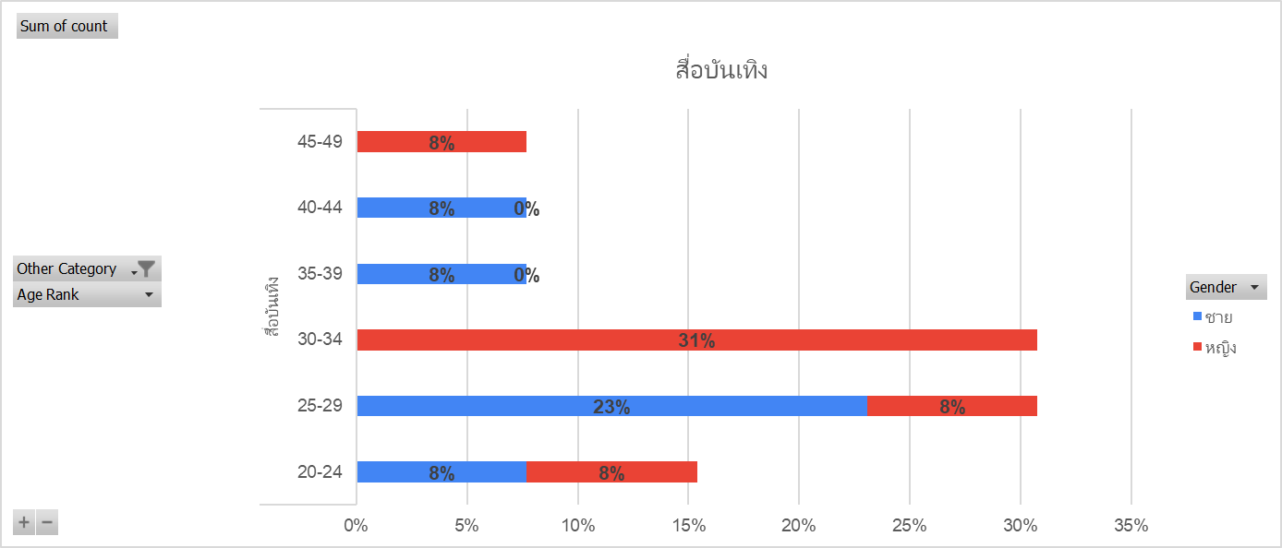
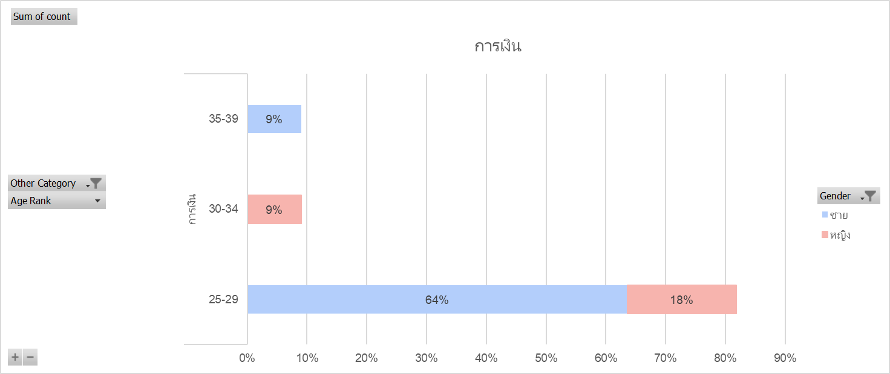
34 | หญิง | อาหาร | 1 | 30-34
29 | หญิง | ธรรมะ | 1 | 25-29
30 | หญิง | สัตว์เลี้ยง | 1 | 30-34
43 | ชาย | สื่อบันเทิง | 1 | 40-44
32 | ชาย | กีฬา | 1 | 30-34
24 | หญิง | สื่อบันเทิง | 1 | 20-24
35 | หญิง | อาหาร | 1 | 35-39
36 | ชาย | การเงิน | 1 | 35-39
27 | ชาย | รถยนต์ | 1 | 25-29
35 | หญิง | รถยนต์ | 1 | 35-39
32 | หญิง | Technology | 1 | 30-34
22 | หญิง | Technology | 1 | 20-24
40 | ชาย | Technology | 1 | 40-44
24 | ชาย | กีฬา | 1 | 20-24
33 | หญิง | วาดภาพ | 1 | 30-34
26 | ชาย | การเงิน | 1 | 25-29
31 | หญิง | สื่อบันเทิง | 1 | 30-34
47 | หญิง | สื่อบันเทิง | 1 | 45-49
31 | ชาย | การศึกษา | 1 | 30-34
26 | หญิง | สัตว์เลี้ยง | 1 | 25-29
30 | หญิง | สื่อบันเทิง | 1 | 30-34
29 | ไม่ต้องการระบุ | การเงิน | 1 | 25-29
27 | หญิง | สัตว์ | 1 | 25-29
27 | ชาย | ถ่ายภาพ | 1 | 25-29
27 | ชาย | Shopping | 1 | 25-29
25 | หญิง | Technology | 1 | 25-29
27 | ชาย | การเงิน | 1 | 25-29
44 | ชาย | ท่องเที่ยว | 1 | 40-44
30 | หญิง | สื่อบันเทิง | 1 | 30-34
43 | ชาย | การศึกษา | 1 | 40-44
27 | ชาย | การเงิน | 1 | 25-29
35 | หญิง | อสังหา | 1 | 35-39
24 | ชาย | สื่อบันเทิง | 1 | 20-24
31 | หญิง | เพศตรงข้าม | 1 | 30-34
47 | หญิง | ธรรมะ | 1 | 45-49
30 | หญิง | อาหาร | 1 | 30-34
27 | หญิง | Technology | 1 | 25-29
27 | ชาย | รถยนต์ | 1 | 25-29
27 | ชาย | การเงิน | 1 | 25-29
44 | ชาย | รถยนต์ | 1 | 40-44
30 | หญิง | Technology | 1 | 30-34
43 | ชาย | ธรรมะ | 1 | 40-44
27 | ชาย | Technology | 1 | 25-29
27 | ชาย | เพศตรงข้าม | 1 | 25-29
44 | ชาย | ธรรมะ | 1 | 40-44
43 | ชาย | สัตว์เลี้ยง | 1 | 40-44
27 | ชาย | สัตว์เลี้ยง | 1 | 25-29
44 | ชาย | อาหาร | 1 | 40-44
43 | ชาย | ต้นไม้ | 1 | 40-44
27 | ชาย | กีฬา | 1 | 25-29

